상품제안서
WPG 시계타입 수평볼마커 | 상품코드: S45883

 |  |  |  |  |  |  | 02-713-8555 | www.synergygift.co.kr
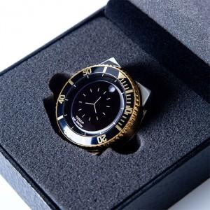

【상세/제작정보】 | <p><span style="font-size: 14pt;">※ 볼마커 or 홀더 레이저인쇄 택1 / 두개 모두 인쇄 희망시 별도 문의</span></p><p><span style="font-size: 14pt;">※ 사바리케이스 컬러인쇄 가능</span></p>

【인쇄/포장옵션】 | 레이저, 케이스 컬러 / 포장지포장

【공급단가】 | 수량 | 20~ | 50~ | 100~ | 300~ | 500~
*VAT별도 | 단가 | 26,700원 | 25,000원 | 24,400원 | 23,600원 | 23,100원

【상품 URL】 | https://www.synergygift.co.kr:443/src/goods_detail.php?gdno=45883

